关系图
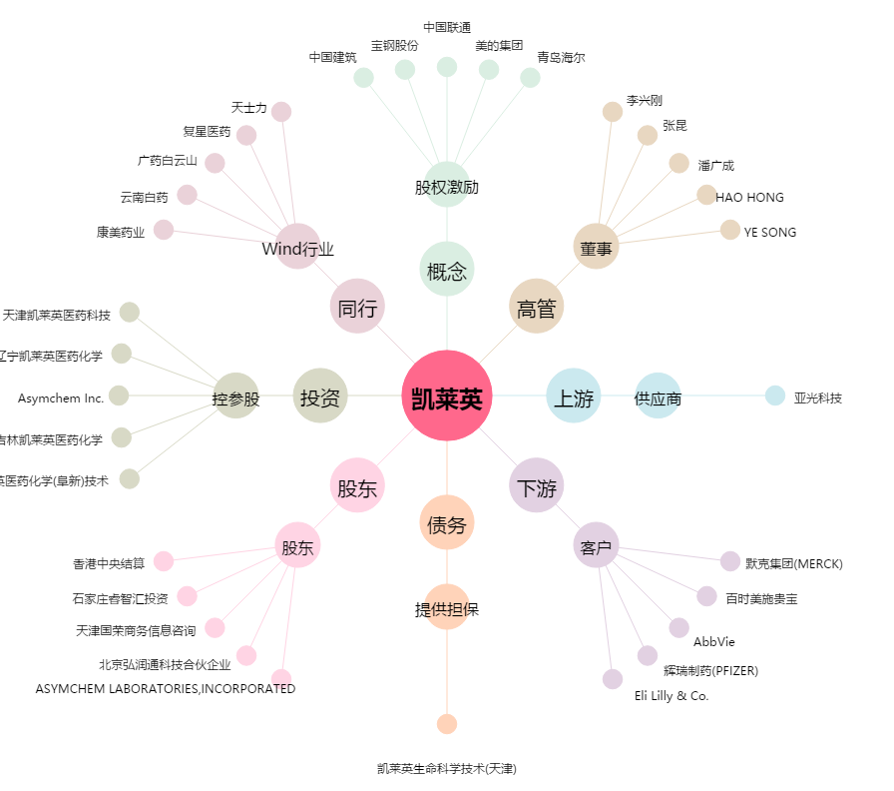
凯莱英[002821.SZ] - 关系概览图

